Sheet1
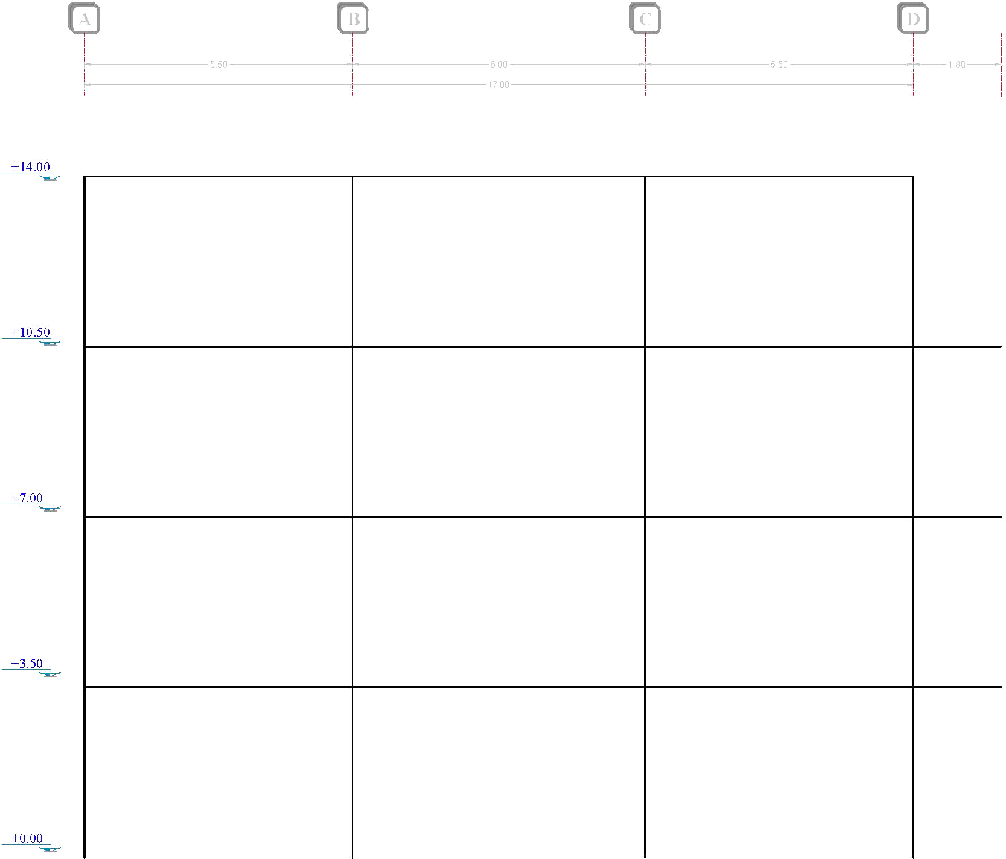
Force | Sum
611.61 | 611.61 | A |  |  |  | B |  |  |  | C |  |  |  | D

 |  |  |  | 62.959852941 | V (kg) |  |  |  | 62.959852941 |  |  |  | 62.959852941
 |  | 98.936911765 | V (kg) | 173.13959559 | M (kg.m) |  | 206.86808824 | V (kg) | 188.87955882 |  | 206.86808824 | V (kg) | 173.13959559 |  | 98.936911765
 |  | 173.13959559 | M (kg.m) |  |  |  | 362.01915441 | M (kg.m) |  |  | 362.01915441 | M (kg.m) |  |  | 173.13959559
 |  | 62.959852941 | P (kg) |  |  |  | 0 | P (kg) |  |  | 0 | P (kg) |  |  | 62.959852941

1205.04 | 1816.65

 |  |  |  | 249.96794118 | V (kg) |  |  |  | 249.96794118 |  |  |  | 249.96794118
 |  | 293.86985294 | V (kg) | 687.41183824 | M (kg.m) |  | 614.45514706 | V (kg) | 749.90382353 |  | 614.45514706 | V (kg) | 687.41183824 |  | 293.86985294 | 1798.47
 |  | 514.27224265 | M (kg.m) |  |  |  | 1075.2965074 | M (kg.m) |  |  | 1075.2965074 | M (kg.m) |  |  | 514.27224265 | 1600.66
 |  | 312.92779412 | P (kg) |  |  |  | 0 | P (kg) |  |  | 0 | P (kg) |  |  | 312.92779412 | 1205.04
 |  |  |  |  |  |  |  |  |  |  |  |  |  |  |  | 611.61
1600.66 | 3417.31

 |  |  |  | 538.79 | V (kg) |  |  |  | 538.79 |  |  |  | 538.79
 |  | 552.80014706 | V (kg) | 1481.6725 | M (kg.m) |  | 1155.8548529 | V (kg) | 1616.37 |  | 1155.8548529 | V (kg) | 1481.6725 |  | 552.80014706
 |  | 967.40025735 | M (kg.m) |  |  |  | 2022.7459926 | M (kg.m) |  |  | 2022.7459926 | M (kg.m) |  |  | 967.40025735
 |  | 851.71779412 | P (kg) |  |  |  | 0 | P (kg) |  |  | 0 | P (kg) |  |  | 851.71779412

1798.47 | 5215.78

 |  |  |  | 888.70044118 | V (kg) |  |  |  | 888.70044118 |  |  |  | 888.70044118
 |  | 843.72911765 | V (kg) | 2443.9262132 | M (kg.m) |  | 1764.1608824 | V (kg) | 2666.1013235 |  | 1764.1608824 | V (kg) | 2443.9262132 |  | 843.72911765
 |  | 1476.5259559 | M (kg.m) |  |  |  | 3087.2815441 | M (kg.m) |  |  | 3087.2815441 | M (kg.m) |  |  | 1476.5259559
 |  | 1740.4182353 | P (kg) |  |  |  | 0 | P (kg) |  |  | 0 | P (kg) |  |  | 1740.4182353

 |  | Span (m) |  |  |  |  | Span (m) |  |  |  | Span (m)
 |  | 5.5 |  |  |  |  | 6 |  |  |  | 5.5

 |  |  |  |  |  |  | 17

